关系图
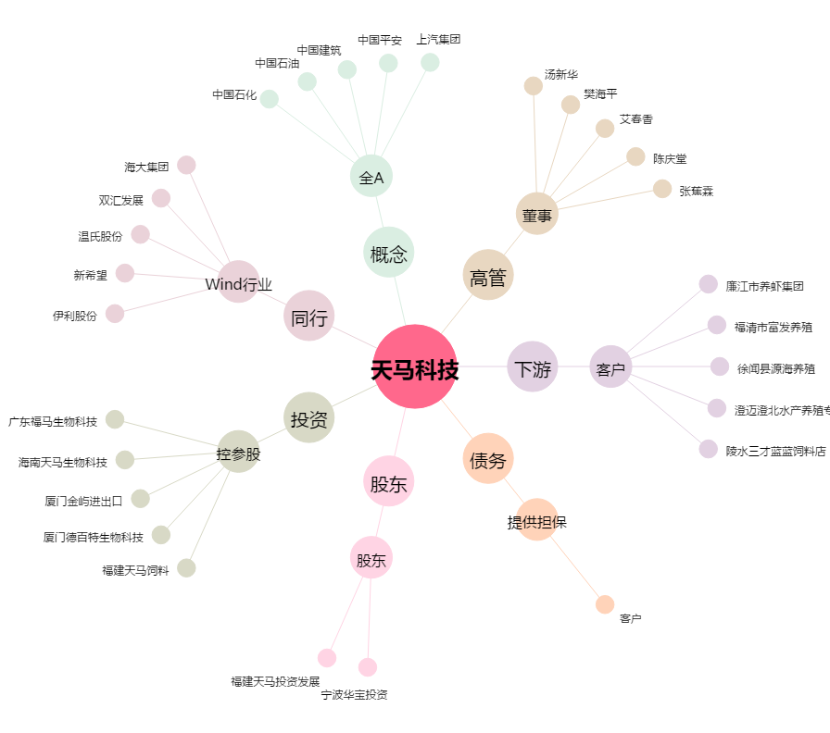
天马科技[603668.SH] - 关系概览图

